Semáforo
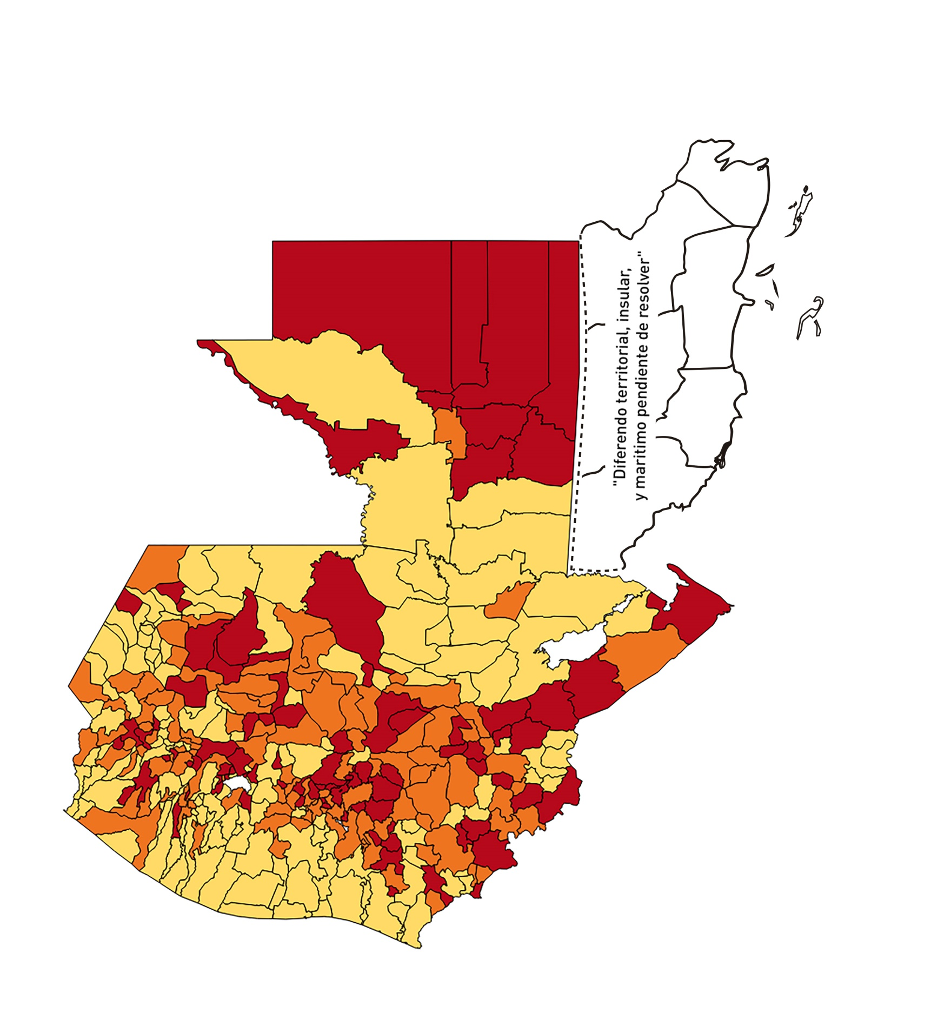

Registros COVID-19, del 30 de octubre al 12 de noviembre del año 2020*
Datos actualizados al 12 de noviembre del 2020 a la 12:00:54 a.m.

Código departamento | Código municipio | Departamento | Municipio | Proyecciones preliminares, de Población INE | Total de tamizajes | Casos confirmados | Tasa por 100K Habitantes | Tasa Pruebas por 1000 | % de Positividad | Puntaje total | semaforo
TOTAL NACIONAL |  |  |  | 16858333 | 46111 | 6669 | 39.56 | 0.20 | 14.46
1 | 1 | GUATEMALA | GUATEMALA | 1205668 | 12089 | 1559 | 129.31 | 0.72 | 12.9 | 7 | >5 y <=7.5
1 | 2 | GUATEMALA | SANTA CATARINA PINULA | 86150 | 746 | 143 | 165.99 | 0.62 | 19.17 | 8 | >7.5 y <=10 | Total de municipios según color
1 | 3 | GUATEMALA | SAN JOSÉ PINULA | 87912 | 472 | 89 | 101.24 | 0.38 | 18.86 | 9 | >7.5 y <=10 | Amarillo | Naranja | Rojo
1 | 4 | GUATEMALA | SAN JOSÉ DEL GOLFO | 8317 | 23 | 3 | 36.07 | 0.20 | 13.04 | 7 | >5 y <=7.5 | 145 | 107 | 88
1 | 5 | GUATEMALA | PALENCIA | 73811 | 153 | 41 | 55.55 | 0.15 | 26.8 | 10 | >7.5 y <=10
1 | 6 | GUATEMALA | CHINAUTLA | 121721 | 280 | 52 | 42.72 | 0.16 | 18.57 | 8 | >7.5 y <=10
1 | 7 | GUATEMALA | SAN PEDRO AYAMPUC | 65594 | 116 | 18 | 27.44 | 0.13 | 15.52 | 8 | >7.5 y <=10
1 | 8 | GUATEMALA | MIXCO | 494561 | 3121 | 518 | 104.74 | 0.45 | 16.6 | 8.5 | >7.5 y <=10
1 | 9 | GUATEMALA | SAN PEDRO SACATEPÉQUEZ | 54623 | 171 | 30 | 54.92 | 0.22 | 17.54 | 8 | >7.5 y <=10
1 | 10 | GUATEMALA | SAN JUAN SACATEPÉQUEZ | 276836 | 762 | 132 | 47.68 | 0.20 | 17.32 | 8 | >7.5 y <=10
1 | 11 | GUATEMALA | SAN RAYMUNDO | 38386 | 50 | 9 | 23.45 | 0.09 | 18 | 7 | >5 y <=7.5
1 | 12 | GUATEMALA | CHUARRANCHO | 17957 | 16 | 0 | 0 | 0.06 | 0 | 4 | >2.5 y <=5
1 | 13 | GUATEMALA | FRAIJANES | 61664 | 467 | 46 | 74.6 | 0.54 | 9.85 | 7.5 | >5 y <=7.5
1 | 14 | GUATEMALA | AMATITLÁN | 147604 | 474 | 67 | 45.39 | 0.23 | 14.14 | 7 | >5 y <=7.5
1 | 15 | GUATEMALA | VILLA NUEVA | 464528 | 2288 | 241 | 51.88 | 0.35 | 10.53 | 7 | >5 y <=7.5
1 | 16 | GUATEMALA | VILLA CANALES | 165026 | 567 | 67 | 40.6 | 0.25 | 11.82 | 7 | >5 y <=7.5
1 | 17 | GUATEMALA | SAN MIGUEL PETAPA | 145417 | 701 | 122 | 83.9 | 0.34 | 17.4 | 9 | >7.5 y <=10
2 | 1 | EL PROGRESO | GUASTATOYA | 27001 | 435 | 82 | 303.69 | 1.15 | 18.85 | 7.5 | >5 y <=7.5
2 | 2 | EL PROGRESO | MORAZÁN | 12577 | 39 | 4 | 31.8 | 0.22 | 10.26 | 7 | >5 y <=7.5
2 | 3 | EL PROGRESO | SAN AGUSTÍN ACASAGUASTLÁN | 54588 | 708 | 114 | 208.84 | 0.93 | 16.1 | 7.5 | >5 y <=7.5
2 | 4 | EL PROGRESO | SAN CRISTÓBAL ACASAGUASTLÁN | 7851 | 36 | 6 | 76.42 | 0.33 | 16.67 | 9 | >7.5 y <=10
2 | 5 | EL PROGRESO | EL JÍCARO | 13508 | 68 | 10 | 74.03 | 0.36 | 14.71 | 8 | >7.5 y <=10
2 | 6 | EL PROGRESO | SANSARE | 13535 | 76 | 4 | 29.55 | 0.40 | 5.26 | 6.5 | >5 y <=7.5
2 | 7 | EL PROGRESO | SANARATE | 41997 | 92 | 9 | 21.43 | 0.16 | 9.78 | 6 | >5 y <=7.5
2 | 8 | EL PROGRESO | SAN ANTONIO LA PAZ | 22012 | 89 | 16 | 72.69 | 0.29 | 17.98 | 9 | >7.5 y <=10
3 | 1 | SACATEPEQUEZ | ANTIGUA GUATEMALA | 58338 | 413 | 32 | 54.85 | 0.51 | 7.75 | 6.5 | >5 y <=7.5
3 | 2 | SACATEPEQUEZ | JOCOTENANGO | 23160 | 152 | 18 | 77.72 | 0.47 | 11.84 | 7.5 | >5 y <=7.5
3 | 3 | SACATEPEQUEZ | PASTORES | 19389 | 93 | 10 | 51.58 | 0.34 | 10.75 | 7 | >5 y <=7.5
3 | 4 | SACATEPEQUEZ | SUMPANGO | 45249 | 319 | 61 | 134.81 | 0.50 | 19.12 | 8.5 | >7.5 y <=10
3 | 5 | SACATEPEQUEZ | SANTO DOMINGO XENACOJ | 14121 | 148 | 30 | 212.45 | 0.75 | 20.27 | 8 | >7.5 y <=10
3 | 6 | SACATEPEQUEZ | SANTIAGO SACATEPÉQUEZ | 36409 | 104 | 11 | 30.21 | 0.20 | 10.58 | 7 | >5 y <=7.5
3 | 7 | SACATEPEQUEZ | SAN BARTOLOMÉ MILPAS ALTAS | 8519 | 37 | 10 | 117.38 | 0.31 | 27.03 | 10 | >7.5 y <=10
3 | 8 | SACATEPEQUEZ | SAN LUCAS SACATEPÉQUEZ | 28445 | 249 | 27 | 94.92 | 0.63 | 10.84 | 7 | >5 y <=7.5
3 | 9 | SACATEPEQUEZ | SANTA LUCÍA MILPAS ALTAS | 17116 | 129 | 26 | 151.9 | 0.54 | 20.16 | 8.5 | >7.5 y <=10
3 | 10 | SACATEPEQUEZ | MAGDALENA MILPAS ALTAS | 12674 | 53 | 5 | 39.45 | 0.30 | 9.43 | 7 | >5 y <=7.5
3 | 11 | SACATEPEQUEZ | SANTA MARÍA DE JESÚS | 26472 | 46 | 3 | 11.33 | 0.12 | 6.52 | 5 | >2.5 y <=5
3 | 12 | SACATEPEQUEZ | CIUDAD VIEJA | 40083 | 190 | 15 | 37.42 | 0.34 | 7.89 | 7 | >5 y <=7.5
3 | 13 | SACATEPEQUEZ | SAN MIGUEL DUEÑAS | 15231 | 43 | 0 | 0 | 0.20 | 0 | 4 | >2.5 y <=5
3 | 14 | SACATEPEQUEZ | ALOTENANGO | 27787 | 143 | 7 | 25.19 | 0.37 | 4.9 | 6 | >5 y <=7.5
3 | 15 | SACATEPEQUEZ | SAN ANTONIO AGUAS CALIENTES | 12438 | 27 | 3 | 24.12 | 0.16 | 11.11 | 6 | >5 y <=7.5
3 | 16 | SACATEPEQUEZ | SANTA CATARINA BARAHONA | 4480 | 5 | 0 | 0 | 0.08 | 0 | 4 | >2.5 y <=5
4 | 1 | CHIMALTENANGO | CHIMALTENANGO | 112778 | 569 | 103 | 91.33 | 0.36 | 18.1 | 9 | >7.5 y <=10
4 | 2 | CHIMALTENANGO | SAN JOSÉ POAQUIL | 32963 | 26 | 1 | 3.03 | 0.06 | 3.85 | 4 | >2.5 y <=5
4 | 3 | CHIMALTENANGO | SAN MARTÍN JILOTEPEQUE | 92103 | 75 | 10 | 10.86 | 0.06 | 13.33 | 5 | >2.5 y <=5
4 | 4 | CHIMALTENANGO | SAN JUAN COMALAPA | 58174 | 69 | 11 | 18.91 | 0.08 | 15.94 | 7 | >5 y <=7.5
4 | 5 | CHIMALTENANGO | SANTA APOLONIA | 23166 | 13 | 7 | 30.22 | 0.04 | 53.85 | 9 | >7.5 y <=10
4 | 6 | CHIMALTENANGO | TECPÁN GUATEMALA | 108893 | 91 | 10 | 9.18 | 0.06 | 10.99 | 5 | >2.5 y <=5
4 | 7 | CHIMALTENANGO | PATZÚN | 69560 | 56 | 6 | 8.63 | 0.06 | 10.71 | 5 | >2.5 y <=5
4 | 8 | CHIMALTENANGO | POCHUTA | 10996 | 29 | 1 | 9.09 | 0.19 | 3.45 | 4 | >2.5 y <=5
4 | 9 | CHIMALTENANGO | PATZICÍA | 39337 | 60 | 6 | 15.25 | 0.11 | 10 | 6 | >5 y <=7.5
4 | 10 | CHIMALTENANGO | SANTA CRUZ BALANYÁ | 10646 | 38 | 8 | 75.15 | 0.25 | 21.05 | 9 | >7.5 y <=10
4 | 11 | CHIMALTENANGO | ACATENANGO | 28043 | 77 | 6 | 21.4 | 0.20 | 7.79 | 6 | >5 y <=7.5
4 | 12 | CHIMALTENANGO | YEPOCAPA | 41304 | 20 | 4 | 9.68 | 0.03 | 20 | 6 | >5 y <=7.5
4 | 13 | CHIMALTENANGO | SAN ANDRÉS ITZAPA | 34591 | 23 | 4 | 11.56 | 0.05 | 17.39 | 6 | >5 y <=7.5
4 | 14 | CHIMALTENANGO | PARRAMOS | 19693 | 34 | 18 | 91.4 | 0.12 | 52.94 | 10 | >7.5 y <=10
4 | 15 | CHIMALTENANGO | ZARAGOZA | 28473 | 50 | 5 | 17.56 | 0.13 | 10 | 6 | >5 y <=7.5
4 | 16 | CHIMALTENANGO | EL TEJAR | 22618 | 88 | 9 | 39.79 | 0.28 | 10.23 | 7 | >5 y <=7.5
5 | 1 | ESCUINTLA | ESCUINTLA | 166078 | 259 | 14 | 8.43 | 0.11 | 5.41 | 5 | >2.5 y <=5
5 | 2 | ESCUINTLA | SANTA LUCÍA COTZUMALGUAPA | 123979 | 79 | 4 | 3.23 | 0.05 | 5.06 | 5 | >2.5 y <=5
5 | 3 | ESCUINTLA | LA DEMOCRACIA | 25479 | 9 | 0 | 0 | 0.03 | 0 | 4 | >2.5 y <=5
5 | 4 | ESCUINTLA | SIQUINALÁ | 25677 | 94 | 7 | 27.26 | 0.26 | 7.45 | 7 | >5 y <=7.5
5 | 5 | ESCUINTLA | MASAGUA | 47441 | 17 | 0 | 0 | 0.03 | 0 | 4 | >2.5 y <=5
5 | 6 | ESCUINTLA | TIQUISATE | 62895 | 28 | 2 | 3.18 | 0.03 | 7.14 | 5 | >2.5 y <=5
5 | 7 | ESCUINTLA | LA GOMERA | 51024 | 27 | 1 | 1.96 | 0.04 | 3.7 | 4 | >2.5 y <=5
5 | 8 | ESCUINTLA | GUANAGAZAPA | 17234 | 11 | 1 | 5.8 | 0.05 | 9.09 | 5 | >2.5 y <=5
5 | 9 | ESCUINTLA | PUERTO DE SAN JOSÉ | 66314 | 50 | 1 | 1.51 | 0.05 | 2 | 4 | >2.5 y <=5
5 | 10 | ESCUINTLA | IZTAPA | 19778 | 4 | 0 | 0 | 0.01 | 0 | 4 | >2.5 y <=5
5 | 11 | ESCUINTLA | PALÍN | 70118 | 82 | 9 | 12.84 | 0.08 | 10.98 | 5 | >2.5 y <=5
5 | 12 | ESCUINTLA | SAN VICENTE PACAYA | 17923 | 13 | 1 | 5.58 | 0.05 | 7.69 | 5 | >2.5 y <=5
5 | 13 | ESCUINTLA | NUEVA CONCEPCIÓN | 80234 | 18 | 2 | 2.49 | 0.02 | 11.11 | 5 | >2.5 y <=5
5 | 14 | ESCUINTLA | SIPACATE | 17465 | 13 | 0 | 0 | 0.05 | 0 | 4 | >2.5 y <=5
6 | 1 | SANTA ROSA | CUILAPA | 46489 | 109 | 17 | 36.57 | 0.17 | 15.6 | 8 | >7.5 y <=10
6 | 2 | SANTA ROSA | BARBERENA | 60376 | 127 | 12 | 19.88 | 0.15 | 9.45 | 6 | >5 y <=7.5
6 | 3 | SANTA ROSA | SANTA ROSA DE LIMA | 21088 | 38 | 5 | 23.71 | 0.13 | 13.16 | 6 | >5 y <=7.5
6 | 4 | SANTA ROSA | CASILLAS | 25859 | 48 | 2 | 7.73 | 0.13 | 4.17 | 4 | >2.5 y <=5
6 | 5 | SANTA ROSA | SAN RAFAEL LAS FLORES | 13620 | 22 | 0 | 0 | 0.12 | 0 | 4 | >2.5 y <=5
6 | 6 | SANTA ROSA | ORATORIO | 26686 | 19 | 0 | 0 | 0.05 | 0 | 4 | >2.5 y <=5
6 | 7 | SANTA ROSA | SAN JUAN TECUACO | 12599 | 11 | 7 | 55.56 | 0.06 | 63.64 | 10 | >7.5 y <=10
6 | 8 | SANTA ROSA | CHIQUIMULILLA | 63897 | 72 | 4 | 6.26 | 0.08 | 5.56 | 5 | >2.5 y <=5
6 | 9 | SANTA ROSA | TAXISCO | 36117 | 27 | 2 | 5.54 | 0.05 | 7.41 | 5 | >2.5 y <=5
6 | 10 | SANTA ROSA | SANTA MARÍA IXHUATÁN | 26560 | 55 | 4 | 15.06 | 0.15 | 7.27 | 6 | >5 y <=7.5
6 | 11 | SANTA ROSA | GUAZACAPÁN | 21906 | 16 | 0 | 0 | 0.05 | 0 | 4 | >2.5 y <=5
6 | 12 | SANTA ROSA | SANTA CRUZ NARANJO | 17569 | 59 | 19 | 108.15 | 0.24 | 32.2 | 10 | >7.5 y <=10
6 | 13 | SANTA ROSA | PUEBLO NUEVO VIÑAS | 29285 | 63 | 1 | 3.41 | 0.15 | 1.59 | 4 | >2.5 y <=5
6 | 14 | SANTA ROSA | NUEVA SANTA ROSA | 38981 | 196 | 29 | 74.4 | 0.36 | 14.8 | 8 | >7.5 y <=10
7 | 1 | SOLOLA | SOLOLÁ | 98886 | 249 | 90 | 91.01 | 0.18 | 36.14 | 10 | >7.5 y <=10
7 | 2 | SOLOLA | SAN JOSÉ CHACAYÁ | 5128 | 7 | 4 | 78 | 0.10 | 57.14 | 10 | >7.5 y <=10
7 | 3 | SOLOLA | SANTA MARÍA VISITACIÓN | 2563 | 1 | 0 | 0 | 0.03 | 0 | 4 | >2.5 y <=5
7 | 4 | SOLOLA | SANTA LUCÍA UTATLÁN | 21695 | 23 | 8 | 36.87 | 0.08 | 34.78 | 9 | >7.5 y <=10
7 | 5 | SOLOLA | NAHUALÁ | 91523 | 38 | 11 | 12.02 | 0.03 | 28.95 | 7 | >5 y <=7.5
7 | 6 | SOLOLA | SANTA CATARINA IXTAHUACÁN | 60200 | 41 | 3 | 4.98 | 0.05 | 7.32 | 5 | >2.5 y <=5
7 | 7 | SOLOLA | SANTA CLARA LA LAGUNA | 10200 | 4 | 2 | 19.61 | 0.03 | 50 | 8 | >7.5 y <=10
7 | 8 | SOLOLA | CONCEPCIÓN | 7105 | 0 | 0 | 0 | 0.00 | 0 | 4 | >2.5 y <=5
7 | 9 | SOLOLA | SAN ANDRÉS SEMETABAJ | 14640 | 20 | 8 | 54.64 | 0.10 | 40 | 9 | >7.5 y <=10
7 | 10 | SOLOLA | PANAJACHEL | 15840 | 50 | 17 | 107.32 | 0.23 | 34 | 10 | >7.5 y <=10
7 | 11 | SOLOLA | SANTA CATARINA PALOPÓ | 4840 | 4 | 0 | 0 | 0.06 | 0 | 4 | >2.5 y <=5
7 | 12 | SOLOLA | SAN ANTONIO PALOPÓ | 15639 | 3 | 0 | 0 | 0.01 | 0 | 4 | >2.5 y <=5
7 | 13 | SOLOLA | SAN LUCAS TOLIMÁN | 31581 | 30 | 11 | 34.83 | 0.07 | 36.67 | 9 | >7.5 y <=10
7 | 14 | SOLOLA | SANTA CRUZ LA LAGUNA | 7817 | 2 | 0 | 0 | 0.02 | 0 | 4 | >2.5 y <=5
7 | 15 | SOLOLA | SAN PABLO LA LAGUNA | 7950 | 4 | 1 | 12.58 | 0.04 | 25 | 6 | >5 y <=7.5
7 | 16 | SOLOLA | SAN MARCOS LA LAGUNA | 2911 | 4 | 2 | 68.7 | 0.10 | 50 | 10 | >7.5 y <=10
7 | 17 | SOLOLA | SAN JUAN LA LAGUNA | 13123 | 5 | 3 | 22.86 | 0.03 | 60 | 8 | >7.5 y <=10
7 | 18 | SOLOLA | SAN PEDRO LA LAGUNA | 11600 | 23 | 1 | 8.62 | 0.14 | 4.35 | 4 | >2.5 y <=5
7 | 19 | SOLOLA | SANTIAGO ATITLÁN | 44025 | 29 | 6 | 13.63 | 0.05 | 20.69 | 6 | >5 y <=7.5
8 | 1 | TOTONICAPAN | TOTONICAPÁN | 117483 | 554 | 80 | 68.09 | 0.34 | 14.44 | 8 | >7.5 y <=10
8 | 2 | TOTONICAPAN | SAN CRISTÓBAL TOTONICAPÁN | 42354 | 91 | 7 | 16.53 | 0.15 | 7.69 | 6 | >5 y <=7.5
8 | 3 | TOTONICAPAN | SAN FRANCISCO EL ALTO | 64224 | 110 | 14 | 21.8 | 0.12 | 12.73 | 6 | >5 y <=7.5
8 | 4 | TOTONICAPAN | SAN ANDRÉS XECUL | 29356 | 24 | 2 | 6.81 | 0.06 | 8.33 | 5 | >2.5 y <=5
8 | 5 | TOTONICAPAN | MOMOSTENANGO | 136909 | 183 | 13 | 9.5 | 0.10 | 7.1 | 5 | >2.5 y <=5
...

